상품제안서
샤오미 레드미 워치 5 라이트 스마트밴드 | 상품코드: S43817

 |  |  |  |  |  |  | 02-713-8555 | www.synergygift.co.kr
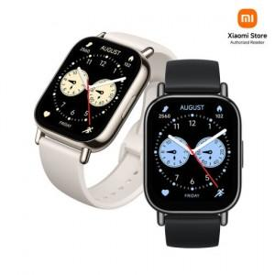

【상세/제작정보】

【인쇄/포장옵션】 | 레이저, 풀칼라 / 포장지포장

【공급단가】 | 수량 | 10~ | 50~ | 100~ | 300~ | 500~
*VAT별도 | 단가 | 68,570원 | 66,340원 | 65,280원 | 63,630원 | 62,560원

【상품 URL】 | https://www.synergygift.co.kr:443/src/goods_detail.php?gdno=43817

